サマリ
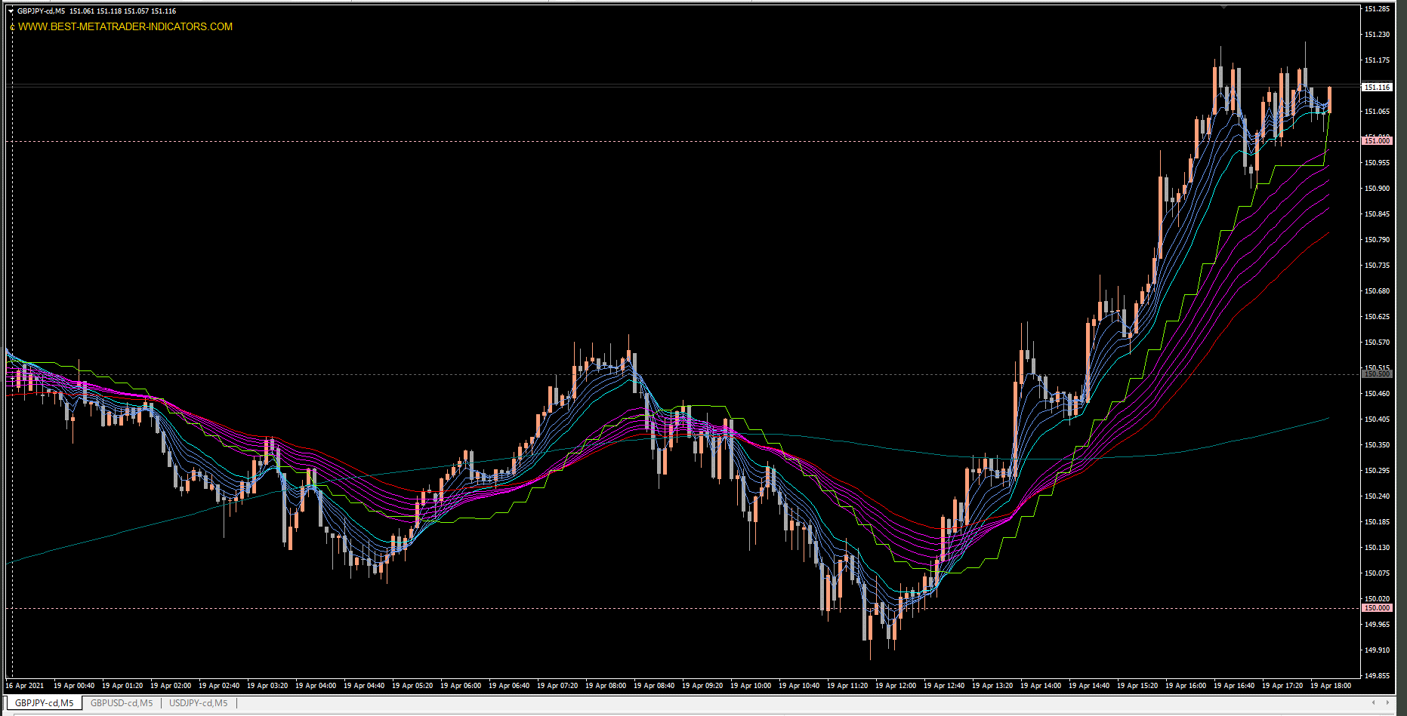

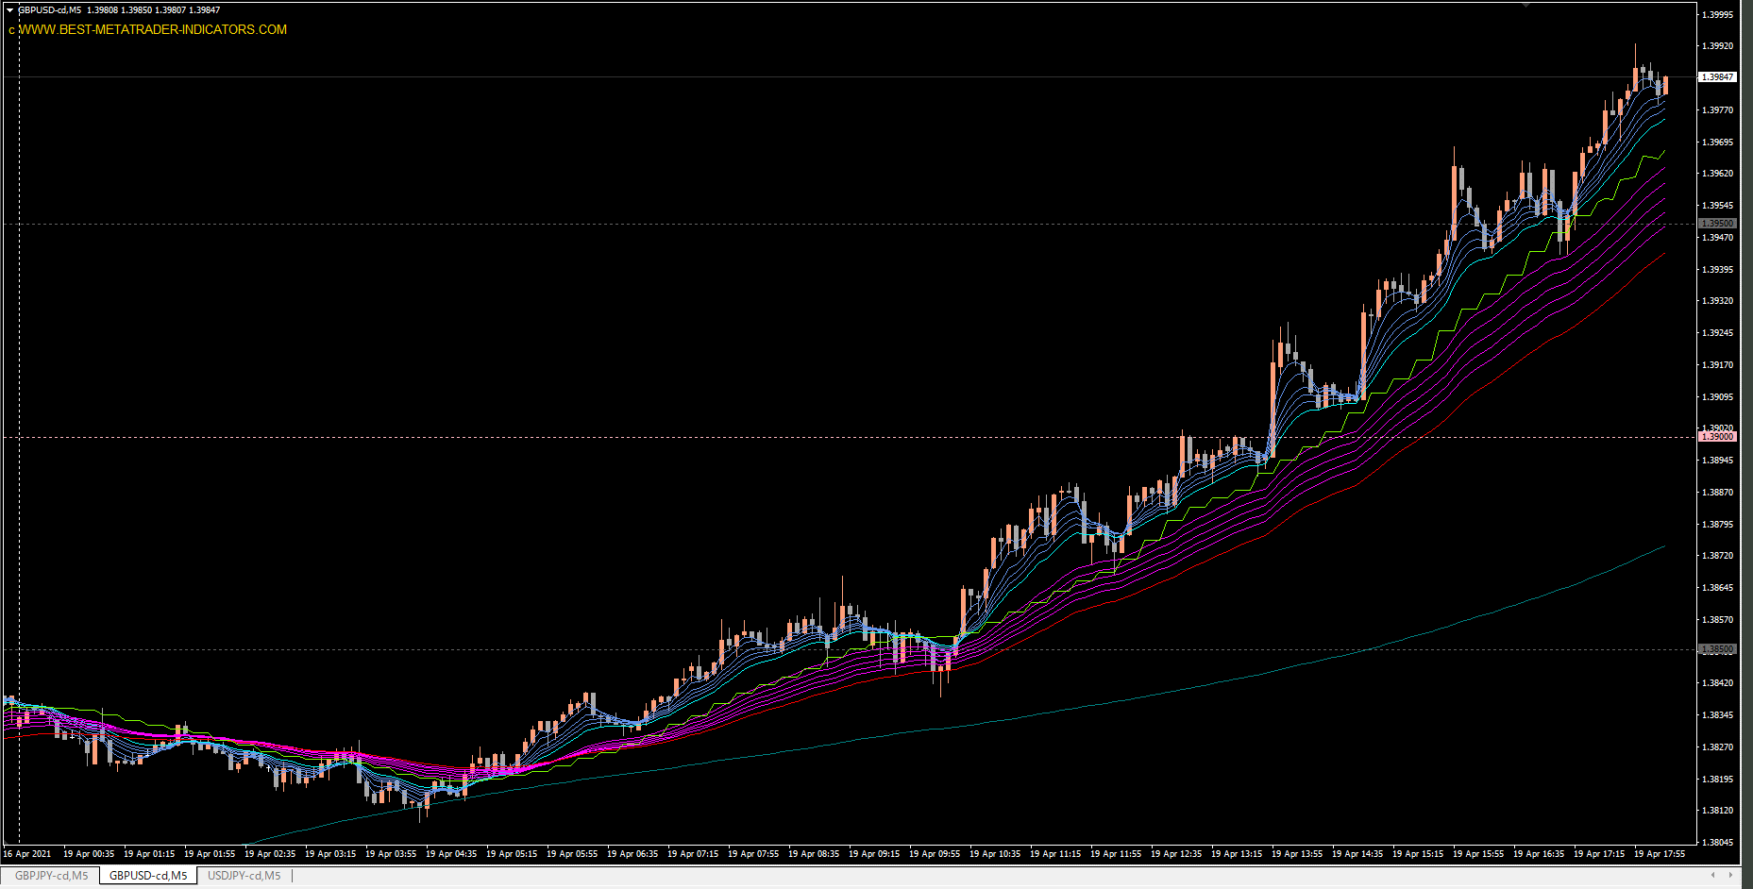

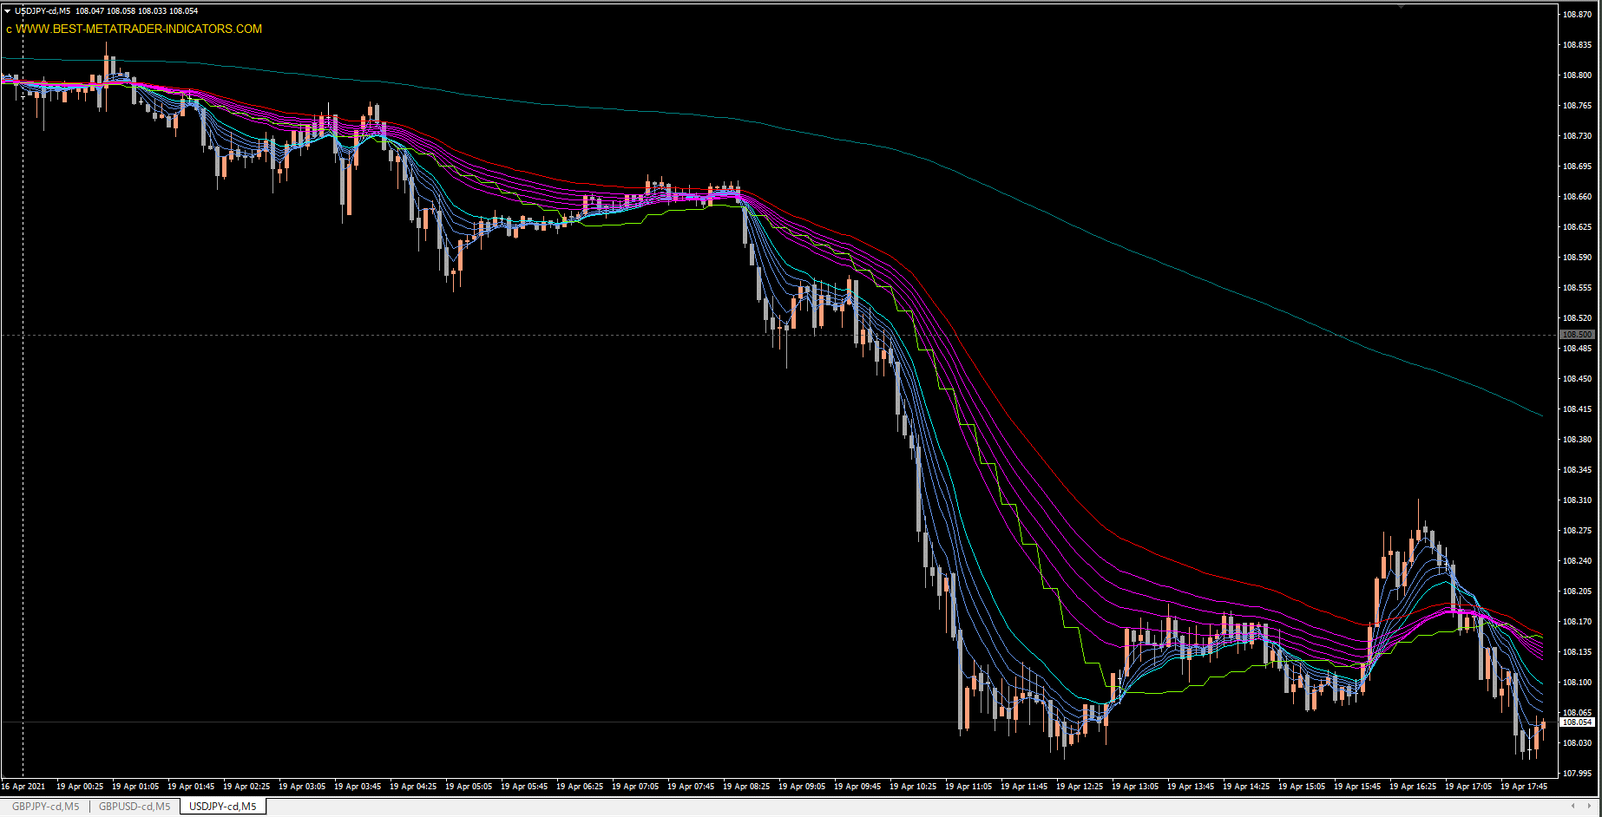

通貨はGBPJPY, GBPUSDのみにした
USDJPYは上記通貨の強弱を測るために表示

ルール通りにエントリーしてホールドしていれば、爆益だった。それをちょこまかエントリーして何やってんの・・・

GBPJPY
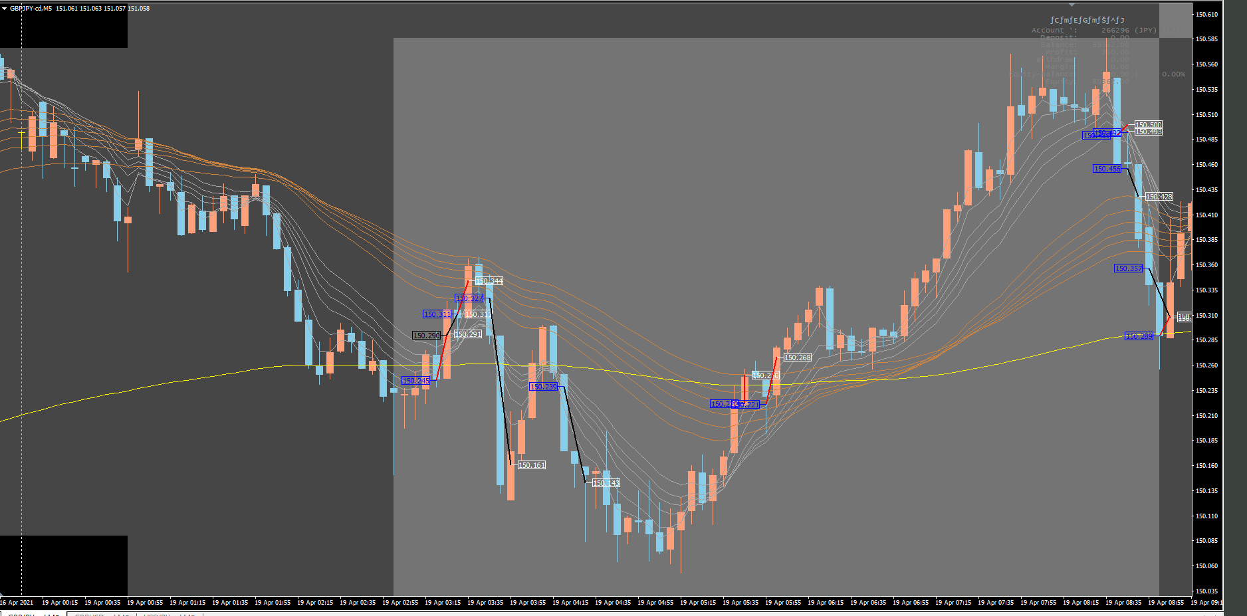

ルール無視

GOOD

ルール無視

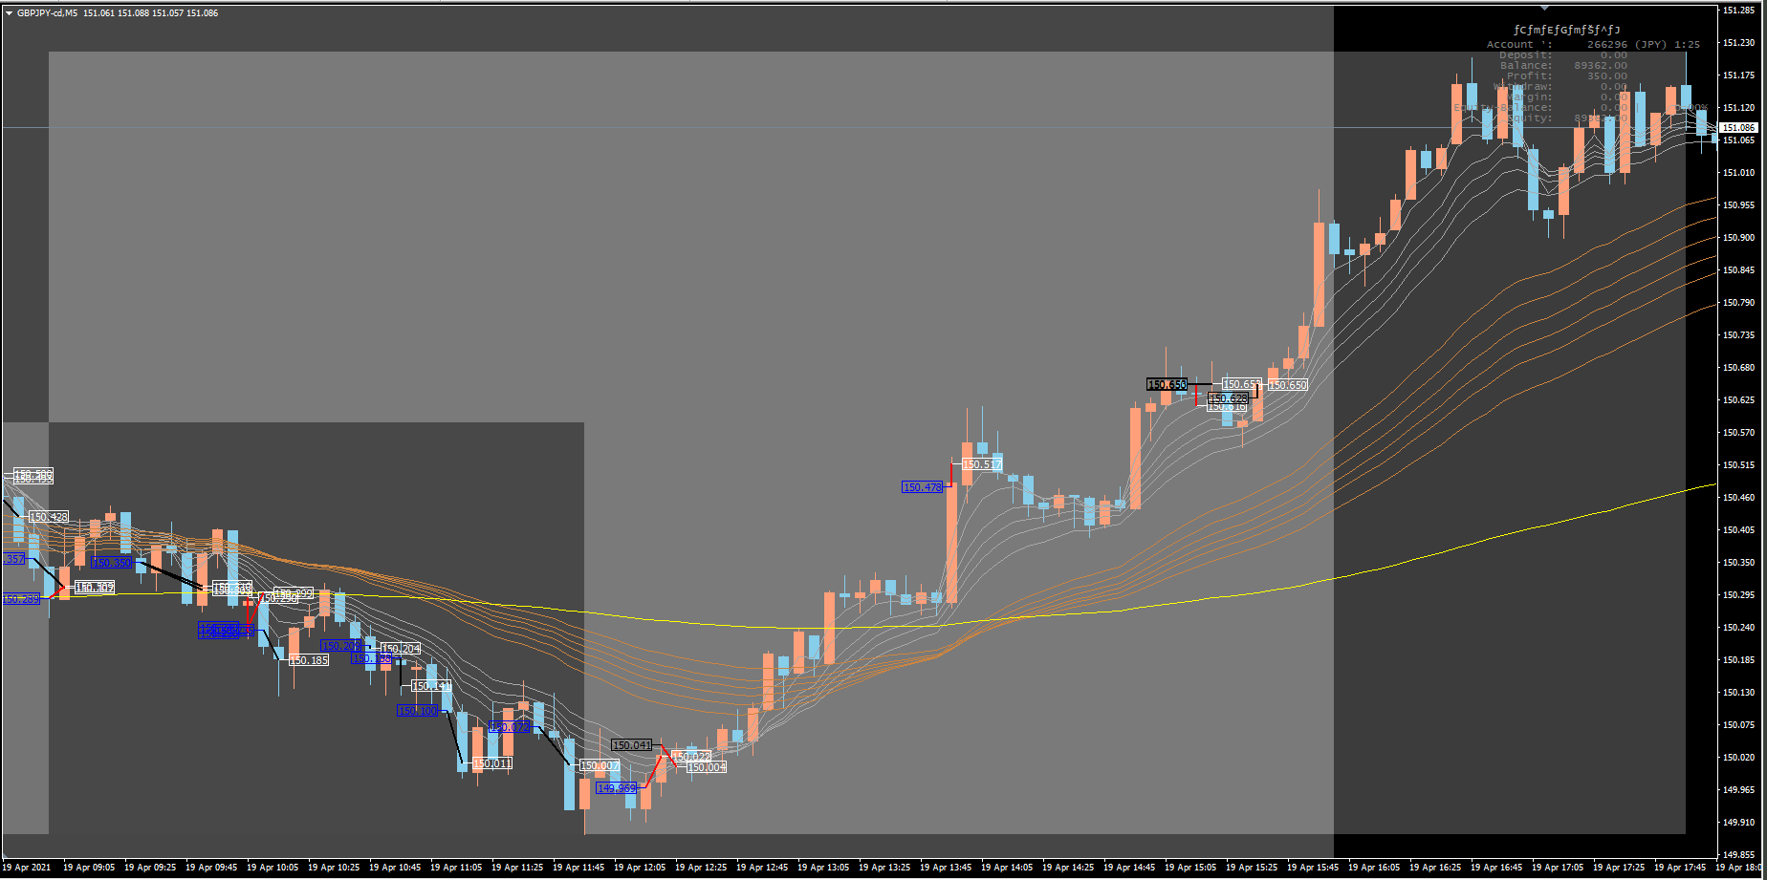

ここでエントリーしてホールドしていれば良いだけだった・・・

GBPUSD
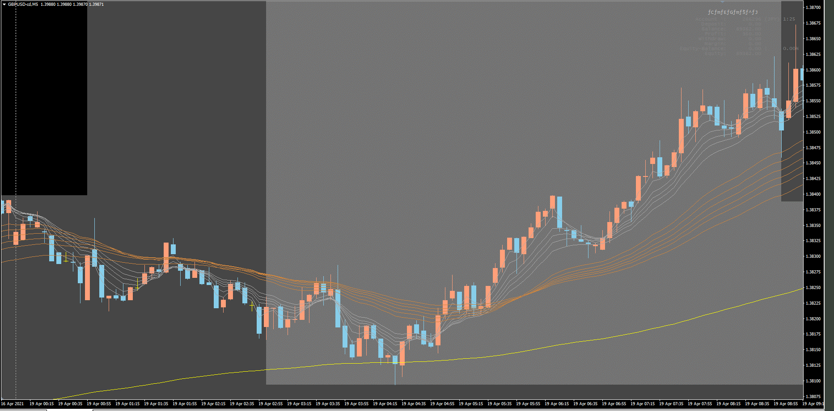

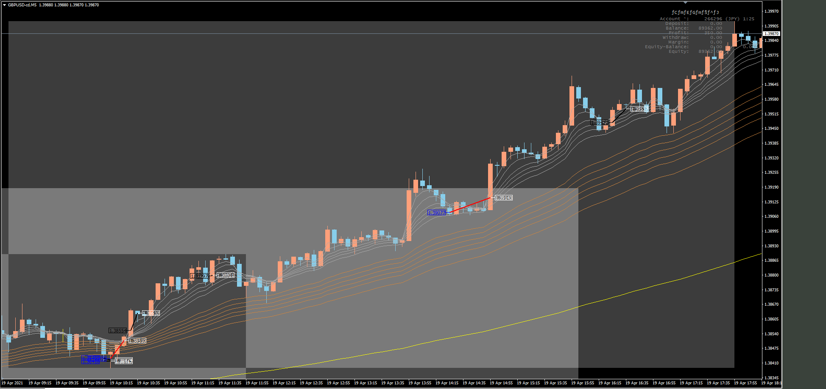

上昇トレンドの最中に売ってる

この辺でロングして、ホールドしているだけで爆益だった・・・

USDJPY
